Hoja1
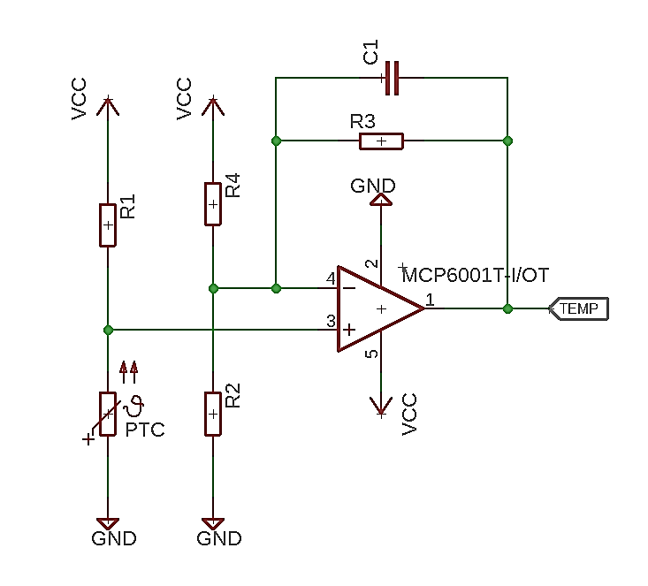
Resultados |  | Valores com. | Datos
R1 | 9949.06 | 10000 | RPTC 0 | 8525 | Min
Vin min | 2.30 |  | RPTC 50 | 11611 | Max
Vin max | 2.69 |  | Vcc | 5
G ideal | 12.58 |  | Vout max | 4.9
R2||R4 ideal | 258.98 |  | Vout min | 0.05
R4 | 518.95 | 510 | R3 | 3000
R2 | 516.99 | 510
R2||R4 | 255.00 |  | Temp. | Tensión
G actual | 12.76 |  | 27 | 3.78
 |  |  | 2 | 0.97

